수업내용
[디지털디자인] UIUX 반응형 웹디자인&웹퍼블리셔(디자인&코딩)양성 23-9



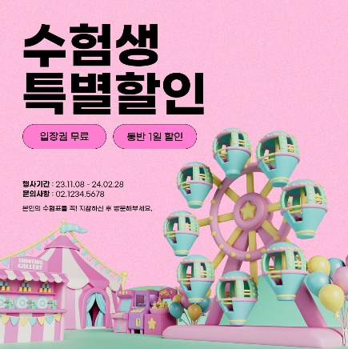

웹디자인/웹퍼블리싱 |  |  | 그래픽디자인
1 | 여행사이트 일부 변경 | 포토샵으로 디자인 | 1 | 상세페이지
2 | 웹사이트 섹션 한 부분 변경 디자인 |  | 2 | 포토샵
3 | 웹사이트 모작
4 | 웹사이트 리뉴얼 -1
5 | 모바일 디자인(5페이지 이상) | 피그마, 포토샵
6 | f5nature
7 | 웹사이트 리뉴얼 -2
 | 그 외 개인작업 추가


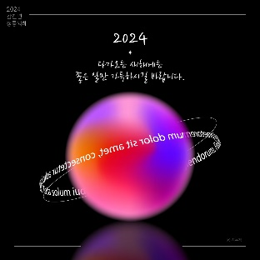

 |  |  | 3 | 일러스트

